Задача 2
Задача 2

 | Исх. Данные |  | Расч. Показатели
 | Группы организаций по объёму товарооборота (тыс. р.) | Численность организаций | Середина интервала | Произведение вариантов на чистоты | Наколенные частоты
 |  | fi | xi | xifi | Si
 | 1200-1225 | 20 | 1212.5 | 24250 | 20
 | 1225-1250 | 40 | 1237.5 | 49500 | 60
 | 1250-1275 | 50 | 1262.5 | 63125 | 110
 | 1275-1300 | 30 | 1287.5 | 38625 | 140
 | Итого | 140 |  | 175500
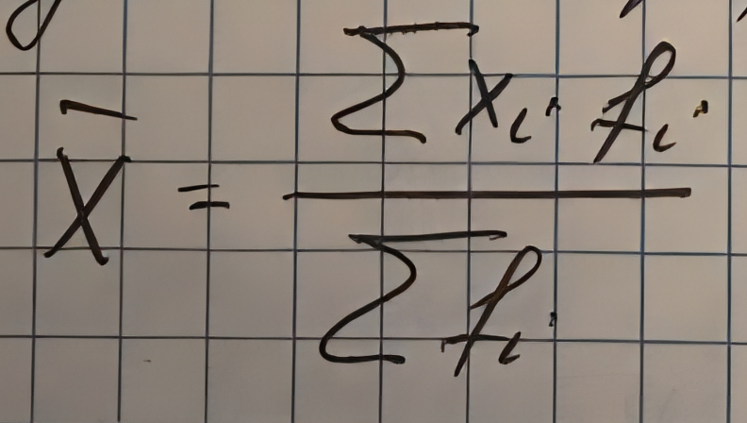
 | xср | 1253.5714286

Задача 3
Задача 3

 |  | Исх. Данные |  | Расч. Показатели
 | 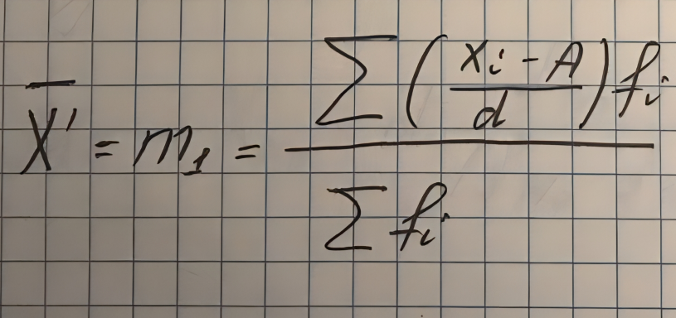 | Группы организаций по объёму товарооборота (тыс. р.) | Численность организаций | Середина интервала | xi-A | (xi-A)/d | ((xi-A)/d)fi
 |  |  | fi | xi
 |  | 1200-1225 | 20 | 1212.5 | -53 | -2.12 | -42.4
 |  | 1225-1250 | 40 | 1237.5 | -28 | -1.12 | -44.8
 |  | 1250-1275 | 50 | 1262.5 | -3 | -0.12 | -6
 |  | 1275-1300 | 30 | 1287.5 | 22 | 0.88 | 26.4
 |  | Итого | 140 |  |  |  | -66.8
 |  | xМо | 1250
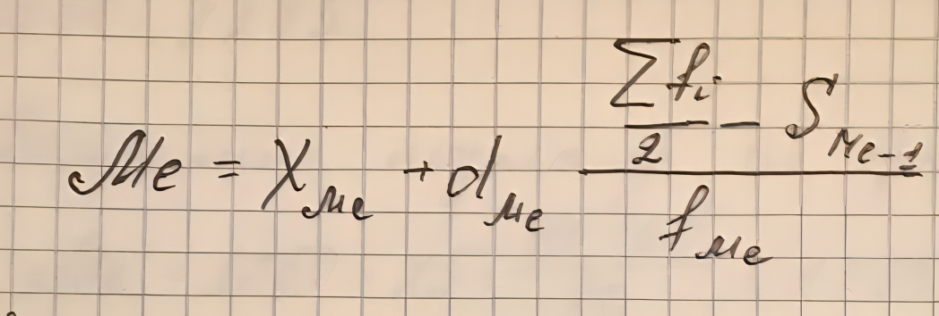
 |  | xср' | -0.47714285714 |  | A | 1265.5
 |  | xср | 1253.5714286 | (тыс.р.) | d | 25
 |  | Мо | 1258.3333333
 |  |  |  |  | NМе | 70
 |  |  |  |  | Ме | 1255

 |  | NQ3 | 105
 |  | Q3 | 1272.5 | (тыс.р.)
 |  | ND8 | 112
 |  | D8 | 1276.6666667

